Autenticación de usuario
PLANTILLA DE PLANIFICACIÓN Y EJECUCIÓN DE CASOS DE PRUEBA
 | TÍTULO DE LA PRUEBA | PRIORIDAD | ID DE CASO DE PRUEBA | NÚMERO DE PRUEBA | FECHA DE LA PRUEBA |  |  | CLAVE DE PRIORIDAD
 | Autenticación de usuarios | ALTO | 1 |  |  |  |  | BAJO
 | DESCRIPCIÓN DE LA PRUEBA |  | PRUEBA DISEÑADA POR | PRUEBA EJECUTADA POR | FECHA DE EJECUCIÓN |  |  | MEDIO
 | Verificar que el sistema permita a los usuarios iniciar sesión correctamente y crear una cuenta nueva de forma segura y funcional.Descripción: Al abrir la aplicación, se debe mostrar la pantalla de inicio con las opciones: "Crear mi programa de entrenamiento" y "Ya tengo mi cuenta". Resultado esperado: El usuario ve el formulario de entrada con el logo, botones y links funcionales. |  | Julian Poveda | Julian Poveda | 06/04/2025 | 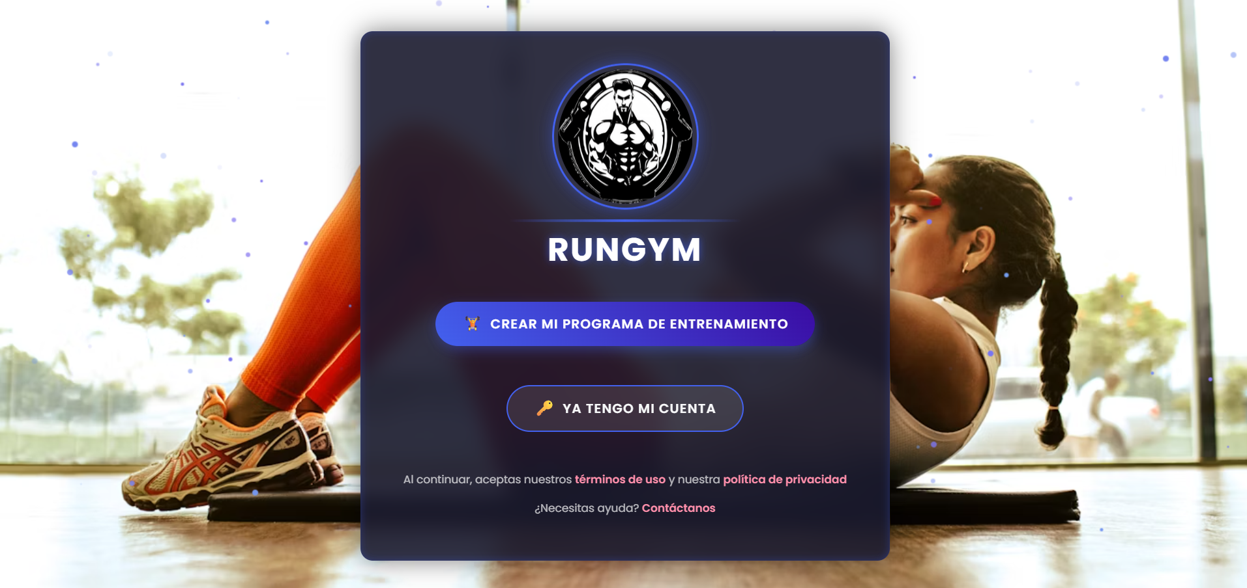 |  | ALTO

 | DESCRIPCIÓN DE LA PRUEBA |  | DEPENDENCIAS DE PRUEBA | CONDICIONES DE PRUEBA |  |  | CONTROL DE PRUEBAS
 | Crear cuenta nueva Descripción: Al hacer clic en "CREAR MI PROGRAMA DE ENTRENAMIENTO", se debe redirigir a un formulario de registro. Resultado esperado: El usuario puede registrar sus datos (nombre, correo, contraseña, etc.) y acceder a su perfil. |  | Base de datos de usuarios: Dependencia: Conexión activa a la base de datos y datos de prueba existentes para validación.Sistema de gestión de contraseñas:Dependencia: Algoritmo de encriptación funcional y librería instalada.validacion de correo electronico ,conexion a internet,fronted funcional,configuracion de testing ambiente,soporte para UI/UX | Ambiente de prueba configurado La aplicación debe estar desplegada en un entorno controlado (desarrollo o staging). Las rutas de acceso al login y registro deben estar operativas. 2. Datos de prueba disponibles Se deben tener usuarios pre-registrados en la base de datos para validar el login. Los datos de prueba deben incluir: Correos válidos e inválidos. Contraseñas correctas e incorrectas. Usuarios no existentes. 3. Seguridad activa El sistema debe estar configurado para: Hashear contraseñas (por ejemplo, con bcrypt). Prevenir inyecciones SQL o ataques comunes (XSS, CSRF si aplica). 4. Criterios de validación habilitados El sistema debe verificar: Campos obligatorios no vacíos. Formato correcto de correo electrónico. Coincidencia exacta de correo y contraseña. Gestión adecuada de errores (usuario no encontrado, contraseña incorrecta, etc.). 5. Tiempo de respuesta aceptable El login y el registro deben responder en un máximo de 3 segundos bajo condiciones normales. 6. Redirección funcional Si el usuario inicia sesión correctamente: Debe ser redirigido al dashboard o pantalla principal. Si ocurre un error: Debe mostrarse un mensaje amigable sin recargar la página completa. 7. Compatibilidad La prueba debe realizarse tanto en dispositivos móviles como en escritorio para validar responsividad.

ID DE PASO | DESCRIPCIÓN DEL PASO | FECHA DE LA PRUEBA | RESULTADOS ESPERADOS | RESULTADOS REALES | APROBAR / REPROBAR | Evidencia de Captura tomada del sistema de información | NOTAS ADICIONALES
1 | Hacer clic en "Crear mi programa de entrenamiento" • Datos de prueba: REGISTRATE nombre,Apellido,Tipo Documento,Documento,Correo,Contraseña,Confirmar Contraseña,Celular,Genero,Fecha de nacimiento ,Peso(kg) , altura ,horas de sueño,Consumo de agua ,verficacion de seguridad requerida,acepto los terminos y condiciones ,registrarse | 06/04/2025 | El sistema redirige al usuario a la página de registrarse. | El sistema redirige al usuario a la página de registrarse. | 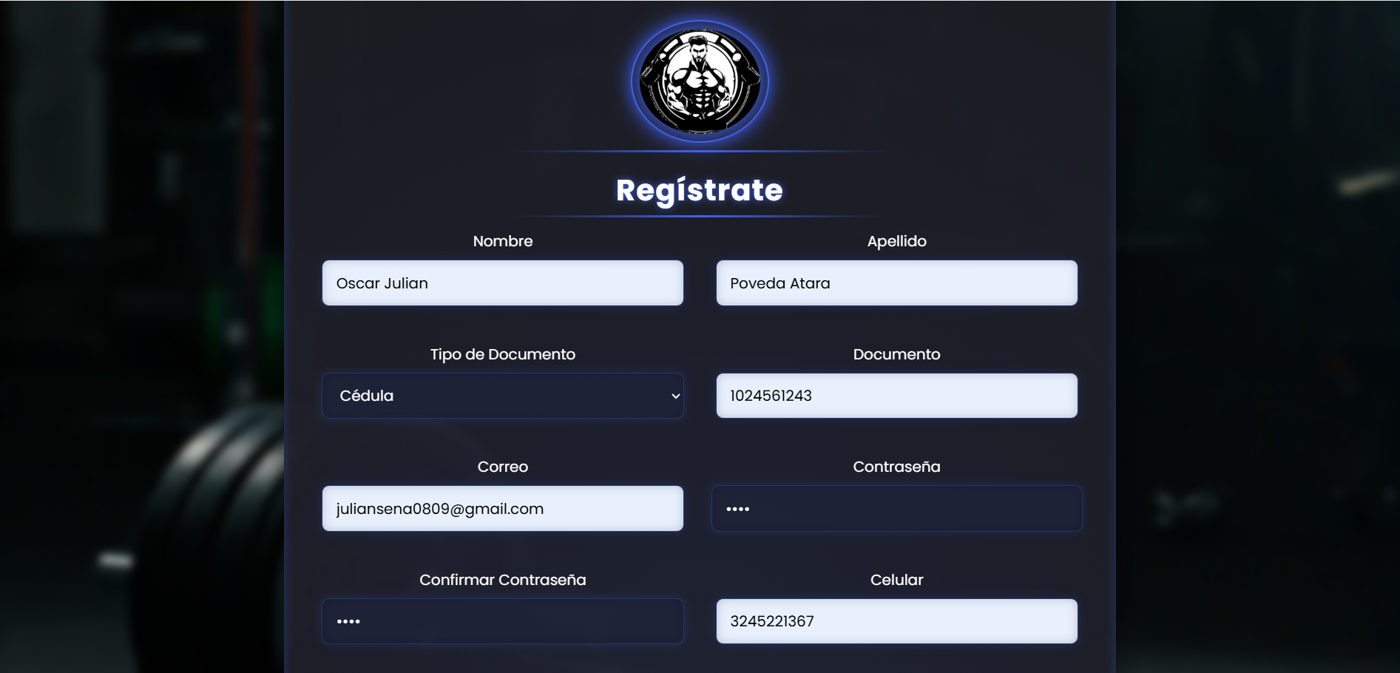 Aprobado
2 | Ingresar usuario y contraseña válidos. 2. Hacer clic en "Iniciar sesión". • Datos de prueba: Correo: juliansena0809@gmail.com, Contraseña: 2895 | 06/04/2025 | El sistema me pide para acceder a tu cuenta para continuar ,correo ,contraseña,iniciar sesion | El sistema redirige al usuario a la página principal. | Aprobado | 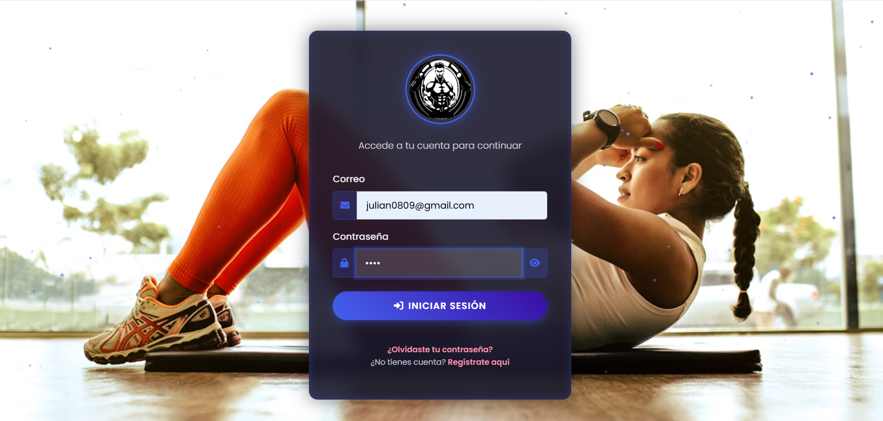
3 | Olvido contraseña: Dar click en olividaste tu contraseña , recuperacion de contraseña, con correo electronico. | 06/04/2025 | El sistema me pide para recuperacion de contraseña,ingresar el correo electronico,enviar codigo | El sistema me pide para recuperacion de contraseña,ingresar el correo electronico | Aprobado | 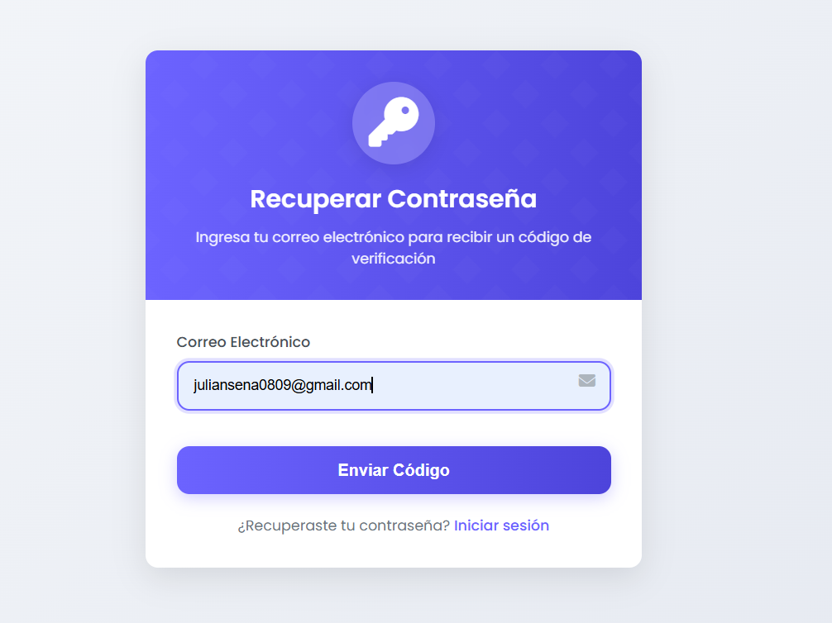
4 | Código recuperación de contraseña: Dar click al enviar codigo directamente le llega un codigo al gmai del usuario para recuperacion de prueba | 06/04/2025 | El sistema apenas le de clik al boton enviar codigo directamente envia un correo al usuario para recuperacion de contraseña | El sisteme redirige hacia el envio del correo de recuperacion de contraseña al usuario | Aprobado | 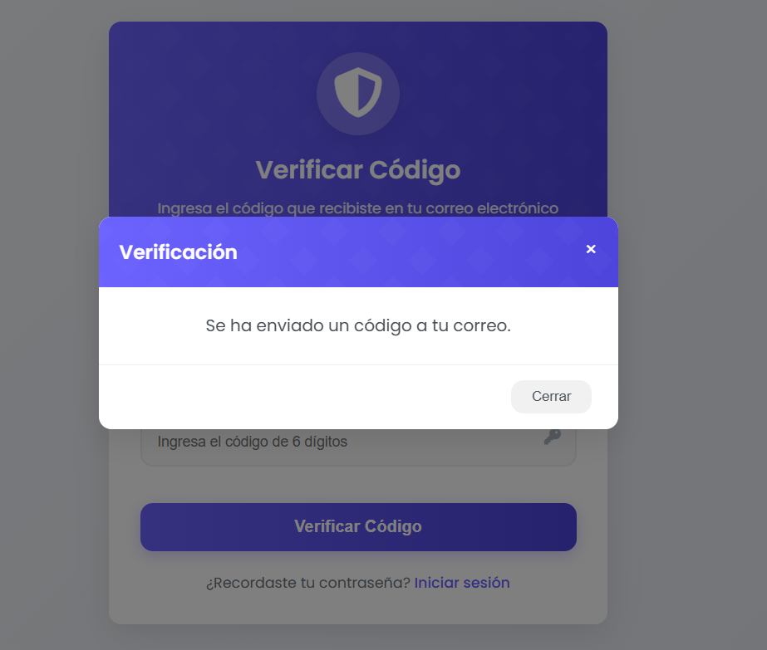
5 | Acceso a la pagina principal: cuando el usuario ya registro su cuenta al ingresar con correo y contraseña lo dijire hacia la pagina de inicio | 06/04/2025 | El sistema apenas el usuario ingrese el correo y la contraseña ingresa ala pagina de inicio del aplicativo. | El sisteme redirige ala pagina de incio del aplicativo | Aprobado | 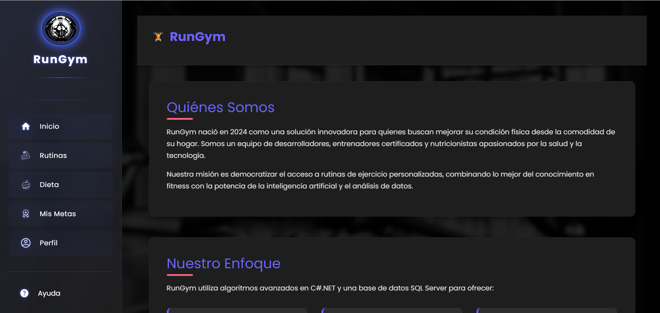

Gestión de rutinas
PLANTILLA DE PLANIFICACIÓN Y EJECUCIÓN DE CASOS DE PRUEBA
 | TÍTULO DE LA PRUEBA | PRIORIDAD | ID DE CASO DE PRUEBA | NÚMERO DE PRUEBA | FECHA DE LA PRUEBA |  |  | CLAVE DE PRIORIDAD
 | Gestión de rutinas - Proceso de rutinas | ALTO | 2 |  |  |  |  | BAJO
 | DESCRIPCIÓN DE LA PRUEBA |  | PRUEBA DISEÑADA POR | PRUEBA EJECUTADA POR | FECHA DE EJECUCIÓN |  |  | MEDIO
 | GESTIÓN DE LA PRUEBA — MÓDULO: RUTINAS (RunGym) Validar el correcto funcionamiento del módulo de Rutinas, asegurando que: Se muestren las tarjetas de ejercicios correctamente. Las imágenes y nombres estén bien asociados. Cada botón o enlace funcione adecuadamente. Recursos Necesarios Navegador web actualizado. Acceso a la plataforma RunGym (usuario autenticado). Plan de pruebas y documentos de control. Acceso al código fuente para depuración (si es necesario). Duración Estimada 1 hora de ejecución + 30 minutos de análisis de resultados. |  | Julian Poveda | Julian Poveda | 06/04/2025 |  |  | ALTO

 | DESCRIPCIÓN DE LA PRUEBA |  | DEPENDENCIAS DE PRUEBA | CONDICIONES DE PRUEBA |  |  | CONTROL DE PRUEBAS
 | Nombre de la Prueba: Prueba funcional del módulo de Rutinas - Sistema RunGym Propósito: Evaluar el correcto funcionamiento de la interfaz del módulo Rutinas en la plataforma RunGym. La prueba se centra en verificar la presentación visual de los ejercicios, la correcta asociación entre nombre e imagen, la respuesta de los botones y enlaces, y la organización de los elementos en pantalla. Alcance: Esta prueba abarca la vista principal del módulo de Rutinas, accesible desde el menú lateral izquierdo. Se incluyen: Visualización de las tarjetas de ejercicios. Verificación de las imágenes y etiquetas. Comprobación del número y tipo de ejercicios mostrados. Prueba de enlaces funcionales (si los botones o imágenes llevan a otra vista). No se incluyen en esta prueba: la lógica interna del backend, validaciones de datos del usuario, ni pruebas de rendimiento. Componentes evaluados: Interfaz gráfica de usuario (GUI) Funcionalidad básica de botones y enlaces Estructura del layout responsivo Herramientas: Navegador Google Chrome (última versión) Consola de desarrollador (F12) Documentación funcional de la app Criterios de Aceptación: Cada ejercicio debe contar con una imagen representativa y su respectiva etiqueta. El número de tarjetas debe ser coherente con la cantidad programada (mínimo 12 ejercicios visibles). Las imágenes deben cargarse correctamente. |  | 1. Despliegue del entorno El sistema RunGym debe estar correctamente desplegado en un entorno de pruebas funcional (local o en servidor). El módulo de navegación lateral debe estar operativo para acceder a la sección “Rutinas”. 2. Carga de datos La base de datos debe contener información precargada de los ejercicios (como nombre, imagen y categoría). Las rutas de imágenes de ejercicios deben estar correctamente configuradas y accesibles. 3. Recursos visuales Las imágenes asociadas a cada tipo de ejercicio deben existir en el servidor y ser accesibles sin errores 404. Las etiquetas de los ejercicios deben coincidir con la imagen que representan. 4. Dependencias del sistema Conexión estable a Internet si el sistema se ejecuta desde un servidor externo. Compatibilidad del navegador con las tecnologías usadas (HTML, CSS, JS, React, etc.). Librerías o frameworks cargados correctamente (React, Bootstrap, Tailwind, etc., si aplican). 5. Usuarios y permisos El usuario de prueba debe tener permisos suficientes para acceder al módulo de Rutinas. No deben existir restricciones de seguridad que bloqueen la vista del módulo. | 1. Ambiente de prueba La aplicación debe estar desplegada en un entorno estable (local o remoto). Debe estar habilitada la navegación a través del menú lateral (Inicio, Rutinas, Dieta, etc.). 2. Estado inicial del sistema El sistema debe tener al menos una rutina cargada por tipo de ejercicio (sentadillas, flexiones, bíceps, etc.). No deben existir errores visibles en consola del navegador (JS, red, etc.). El usuario debe estar autenticado (si aplica control de acceso). 3. Configuración de datos Las imágenes de los ejercicios deben estar cargadas y accesibles desde la interfaz. Las etiquetas de texto deben estar correctamente asociadas a cada ejercicio. 4. Configuración del dispositivo Resolución mínima recomendada: 1366x768 px. Navegador actualizado (Chrome, Firefox, Edge, etc.). Conexión estable a Internet (si la app accede a recursos externos). 5. Requisitos funcionales previos El módulo de Rutinas debe ser accesible desde el menú lateral. Los componentes visuales deben estar renderizados correctamente (tarjetas, botones, íconos, etc.). |  |  | El control de pruebas permite monitorear, registrar y verificar los resultados de la ejecución del caso de prueba, garantizando trazabilidad y cumplimiento de los objetivos.

ID DE PASO | DESCRIPCIÓN DEL PASO | FECHA DE LA PRUEBA | RESULTADOS ESPERADOS | RESULTADOS REALES | APROBAR / REPROBAR | Evidencia de Captura tomada del sistema de información | NOTAS ADICIONALES
1 | Para ingresar a la pagina de rutinas: Al Iniciar sesión el usuario en la pagina de inicio le aparece la opcion de dar click en rutinas. | 06/04/2025 | El Usuario al entrar ala pagina principal le aparece la opcion de darle click ala pagina de rutinas. | Al iniciar sesion el usuario en la pagina de incio le aparece la opcion de dar click en rutinas. | 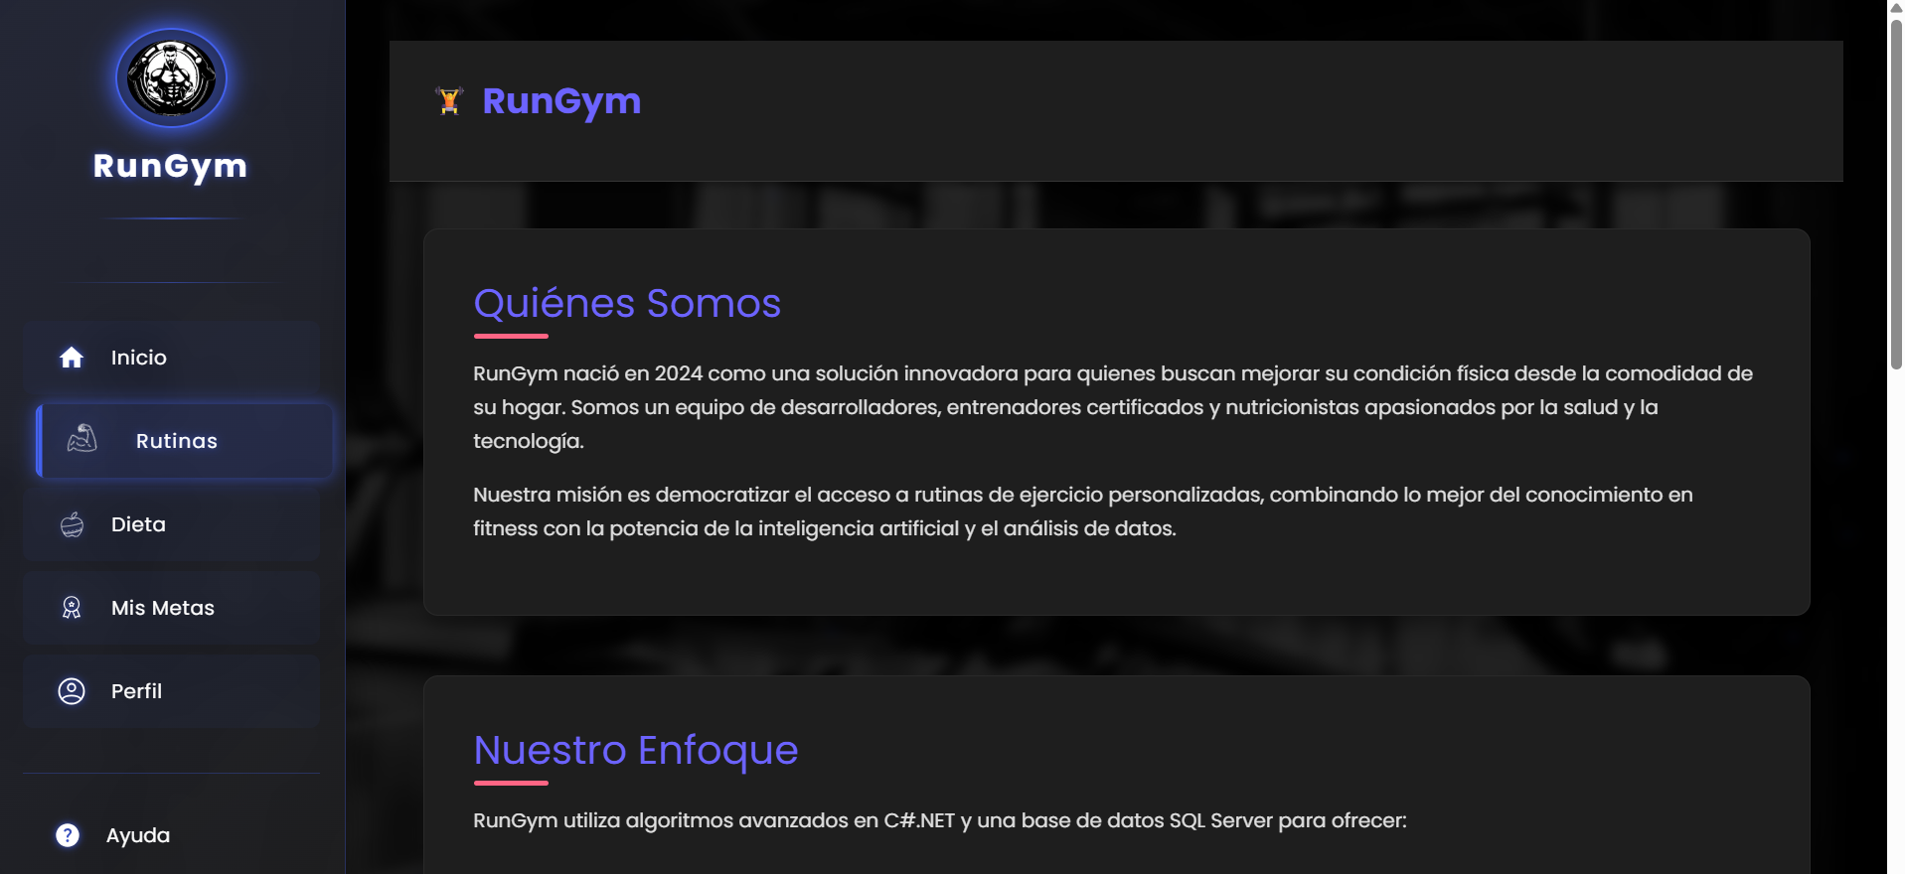 Aprobado
2 | ingreso a la pagina de rutinas: Cuando el usuario le da click en rutinas lo envia directamente a la pagina de rutinas. | 06/04/2025 | El Usuario al darle click al boton de rutinas directamente el aplicativo lo envia a la pagina de rutinas. | Cuando el usuario le da click en rutinas lo envia directamente a la pagina de rutinas. | Aprobado
3 | Seleccionar rutina que desea el usuario : Cuando el usuario ingresa a la pagina de rutinas tiene la opcion de ver y escoger la rutina que desea implementar . | 06/04/2025 | El usuario directamente cuando entre a la pagina de rutinas tiene la opcion de ver la rutina que desea hacer . | Cuando el usuario ingresa a la pagina de rutinas tiene la opcion de ver y escoger la rutina que desea implemnetar. | Aprobado
4 | Rutina de ejercicio sentadilla: Cuando el usuario escoge el ejercicio de sentadilla le aparece la descripcion del ejercicio, repeticiones, descanso,cuidados y el paso a paso. Con ayuda de una imagen como realizar el ejercicio correctamente | 06/04/2025 | El usuario al escoger el ejercicio de sentadilla le aparece la descripcion del ejercicio el paso a paso y con ayuda de una imagen para realizar el ejercicio correctamente. | Cuando el usuario escoge el ejercicio de sentadilla le aparece la descripcion del ejercicio, repeticiones, descanso,cuidados y el paso a paso. Con ayuda de una imagen como realizar el ejercicio correctamente. | Aprobado | 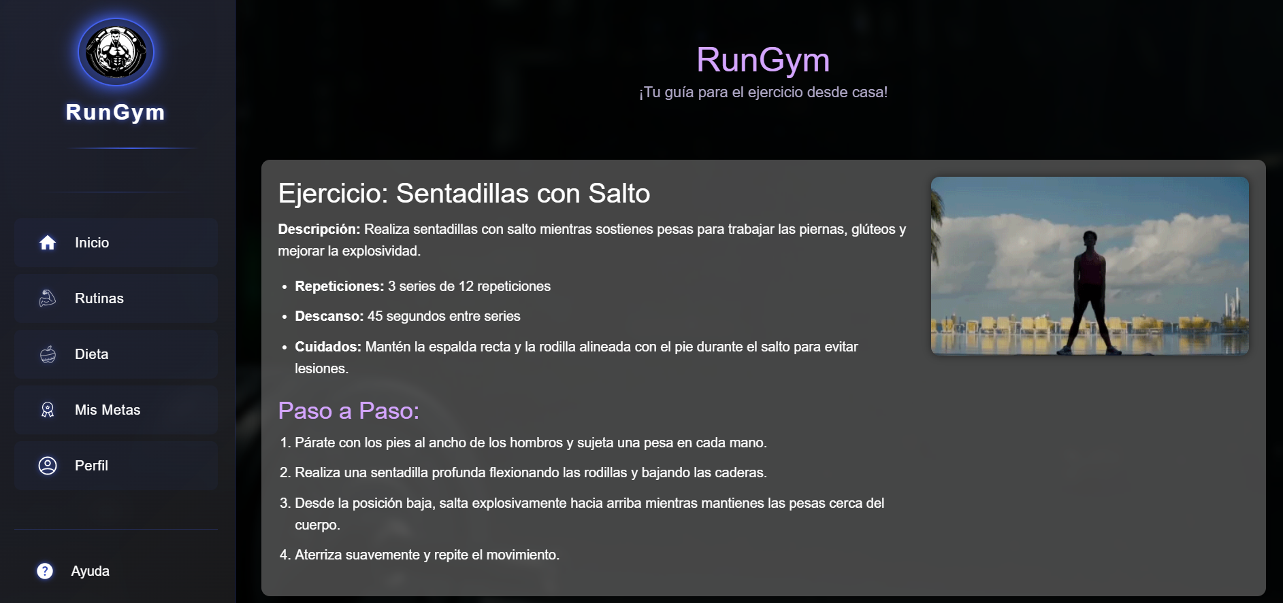
5 | Rutina de ejercicio espalda: Cuando el usuario escoge el ejercicio de espalda le aparece la descripcion del ejercicio, repeticiones, descanso,cuidados y el paso a paso. Con ayuda de una imagen como realizar el ejercicio correctamente | 06/04/2025 | El usuario al escoger el ejercicio de espalda le aparece la descripcion del ejercicio el paso a paso y con ayuda de una imagen para realizar el ejercicio correctamente. | Cuando el usuario escoge el ejercicio de espalda le aparece la descripcion del ejercicio, repeticiones, descanso,cuidados y el paso a paso. Con ayuda de una imagen como realizar el ejercicio correctamente. | 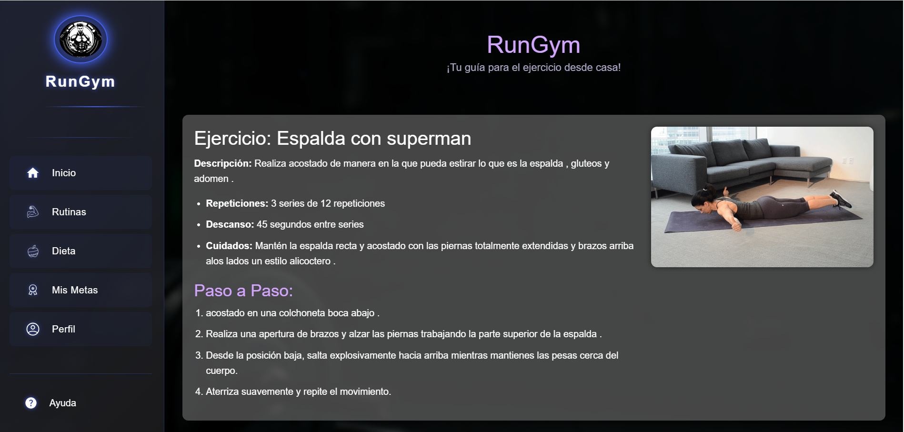 Aprobado
6 | Rutina de ejercicio de Flexiones:Cuando el usuario escoge el ejercicio de flexiones le aparece la descripcion del ejercicio, repeticiones, descanso,cuidados y el paso a paso. Con ayuda de una imagen como realizar el ejercicio correctamente | 06/04/2025 | El usuario al escoger el ejercicio de flexiones le aparece la descripcion del ejercicio el paso a paso y con ayuda de una imagen para realizar el ejercicio correctamente. | Cuando el usuario escoge el ejercicio de flexiones le aparece la descripcion del ejercicio, repeticiones, descanso,cuidados y el paso a paso. Con ayuda de una imagen como realizar el ejercicio correctamente. | 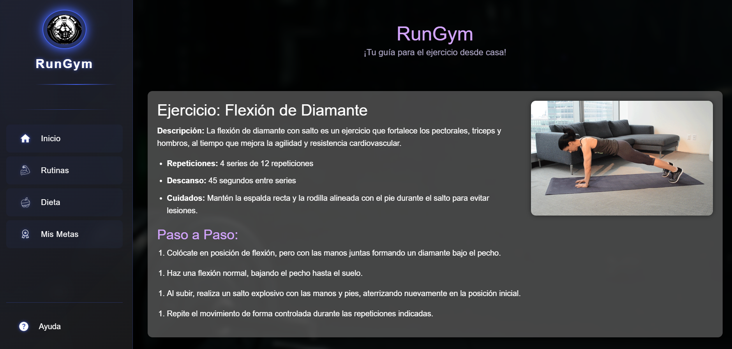 Aprobado
7 | Rutina de ejercicio Hombro:Cuando el usuario escoge el ejercicio de hombro le aparece la descripcion del ejercicio, repeticiones, descanso,cuidados y el paso a paso. Con ayuda de una imagen como realizar el ejercicio correctamente | 06/04/2025 | El usuario al escoger el ejercicio de hombro le aparece la descripcion del ejercicio el paso a paso y con ayuda de una imagen para realizar el ejercicio correctamente. | Cuando el usuario escoge el ejercicio de hombro le aparece la descripcion del ejercicio, repeticiones, descanso,cuidados y el paso a paso. Con ayuda de una imagen como realizar el ejercicio correctamente. | 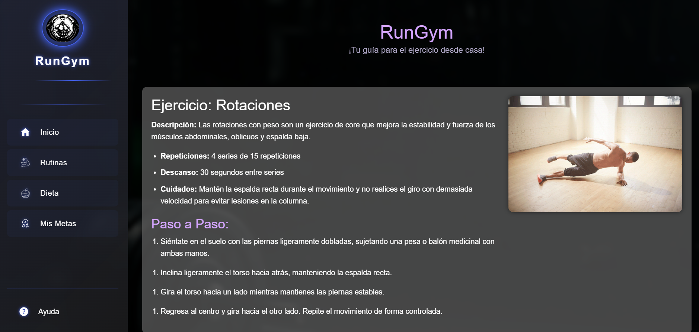 Aprobado
8 | Rutina de ejercicio Lunges:Cuando el usuario escoge el ejercicio de Lunges le aparece la descripcion del ejercicio, repeticiones, descanso,cuidados y el paso a paso. Con ayuda de una imagen como realizar el ejercicio correctamente | 06/04/2025 | El usuario al escoger el ejercicio de Lunges le aparece la descripcion del ejercicio el paso a paso y con ayuda de una imagen para realizar el ejercicio correctamente. | Cuando el usuario escoge el ejercicio de Lunges le aparece la descripcion del ejercicio, repeticiones, descanso,cuidados y el paso a paso. Con ayuda de una imagen como realizar el ejercicio correctamente. | 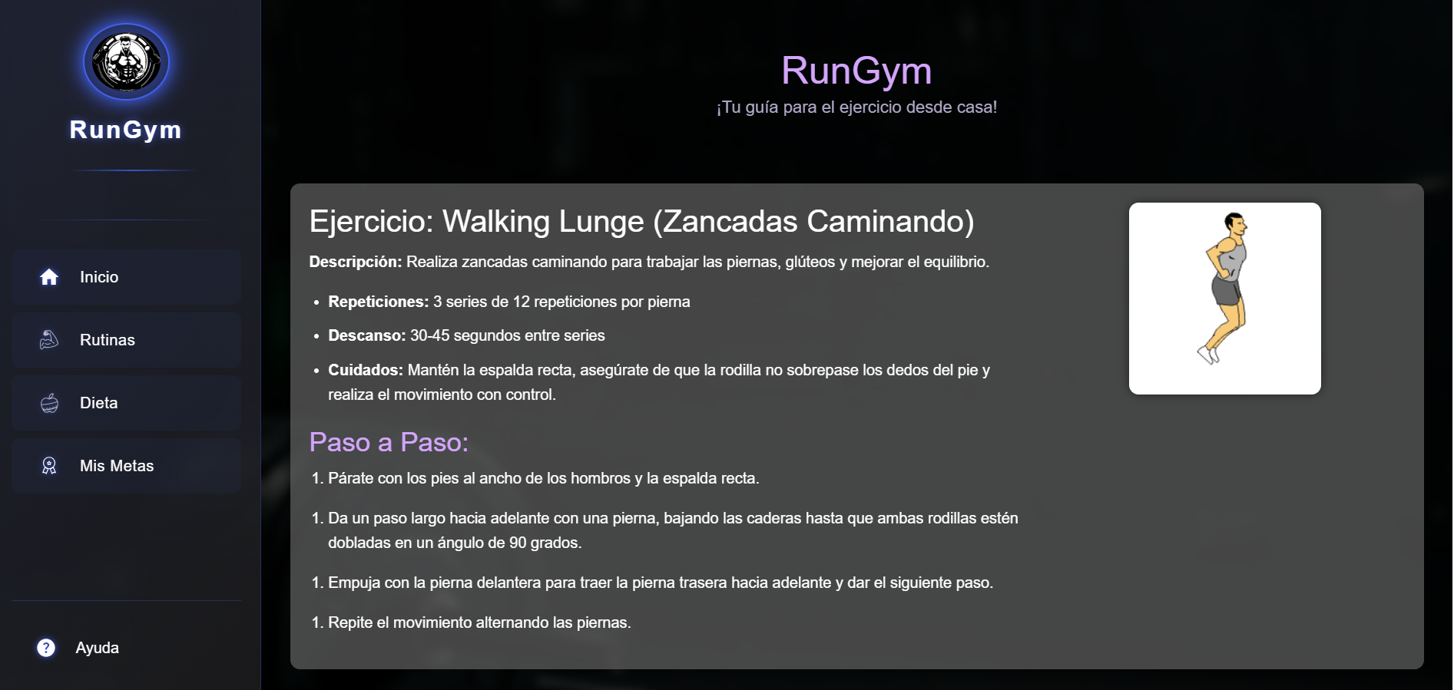 Aprobado
9 | Rutina de ejercicio Biceps:Cuando el usuario escoge el ejercicio de Biceps le aparece la descripcion del ejercicio, repeticiones, descanso,cuidados y el paso a paso. Con ayuda de una imagen como realizar el ejercicio correctamente | 06/04/2025 | El usuario al escoger el ejercicio de Biceps le aparece la descripcion del ejercicio el paso a paso y con ayuda de una imagen para realizar el ejercicio correctamente. | Cuando el usuario escoge el ejercicio de Biceps le aparece la descripcion del ejercicio, repeticiones, descanso,cuidados y el paso a paso. Con ayuda de una imagen como realizar el ejercicio correctamente. | 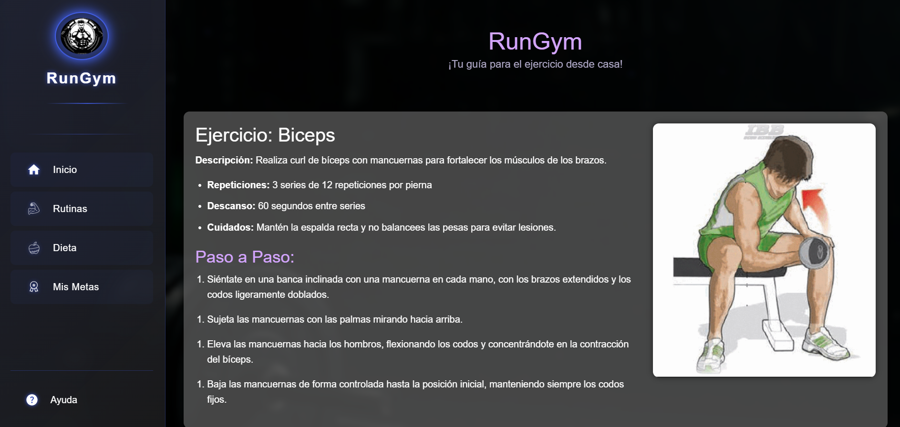 Aprobado
10 | Rutina de ejercicio Abdominales:Cuando el usuario escoge el ejercicio de abdominales le aparece la descripcion del ejercicio, repeticiones, descanso,cuidados y el paso a paso. Con ayuda de una imagen como realizar el ejercicio correctamente | 06/04/2025 | El usuario al escoger el ejercicio de abdominales le aparece la descripcion del ejercicio el paso a paso y con ayuda de una imagen para realizar el ejercicio correctamente. | Cuando el usuario escoge el ejercicio de abdominales le aparece la descripcion del ejercicio, repeticiones, descanso,cuidados y el paso a paso. Con ayuda de una imagen como realizar el ejercicio correctamente. | 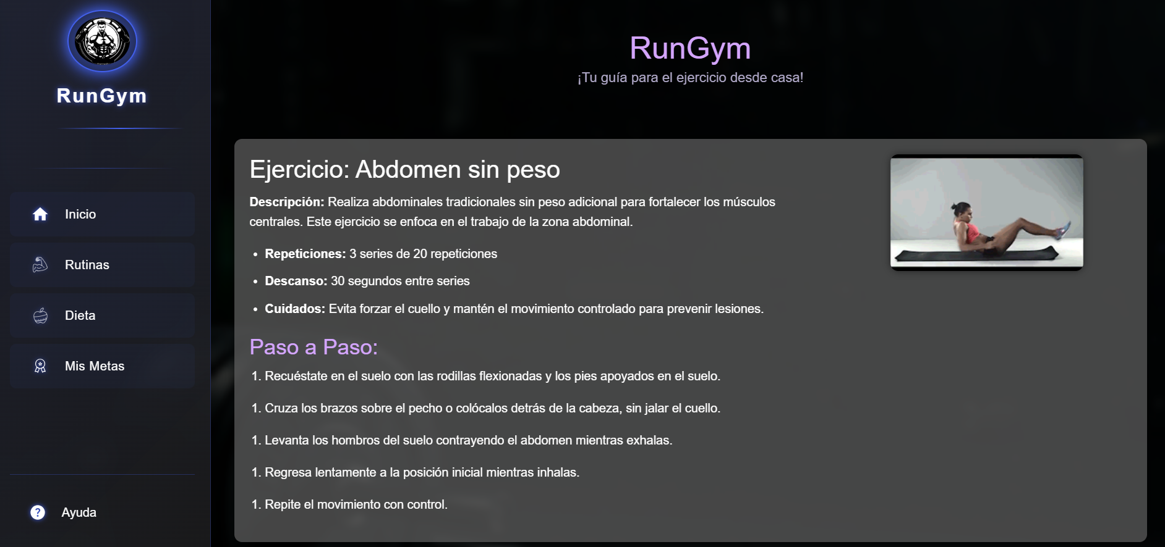 Aprobado
11 | Rutina de ejercicio Triceps:Cuando el usuario escoge el ejercicio de triceps le aparece la descripcion del ejercicio, repeticiones, descanso,cuidados y el paso a paso. Con ayuda de una imagen como realizar el ejercicio correctamente | 06/04/2025 | El usuario al escoger el ejercicio de triceps le aparece la descripcion del ejercicio el paso a paso y con ayuda de una imagen para realizar el ejercicio correctamente. | Cuando el usuario escoge el ejercicio de triceps le aparece la descripcion del ejercicio, repeticiones, descanso,cuidados y el paso a paso. Con ayuda de una imagen como realizar el ejercicio correctamente. | 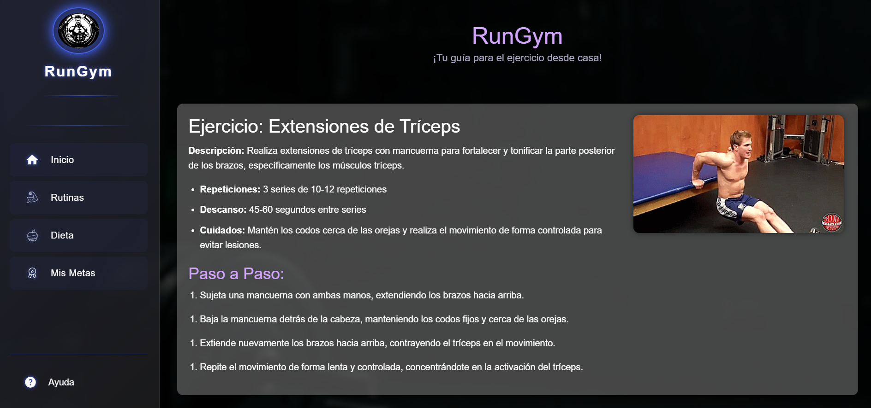 Aprobado

Gestion de dieta
PLANTILLA DE PLANIFICACIÓN Y EJECUCIÓN DE CASOS DE PRUEBA
 | TÍTULO DE LA PRUEBA | PRIORIDAD | ID DE CASO DE PRUEBA | NÚMERO DE PRUEBA | FECHA DE LA PRUEBA |  |  | CLAVE DE PRIORIDAD
 | Gestion de Dieta | ALTO | 3 |  |  |  |  | BAJO
 | DESCRIPCIÓN DE LA PRUEBA |  | PRUEBA DISEÑADA POR | PRUEBA EJECUTADA POR | FECHA DE EJECUCIÓN |  |  | MEDIO
 | Verificar que la sección Dieta muestre correctamente las distintas opciones de planes alimenticios (Keto, Mediterránea, Vegetariana) con sus respectivas descripciones, imágenes principales y ejemplos visuales. Además, validar la navegación desde el menú lateral.. |  | Julian Poveda | Julian Poveda | 06/04/2025 | 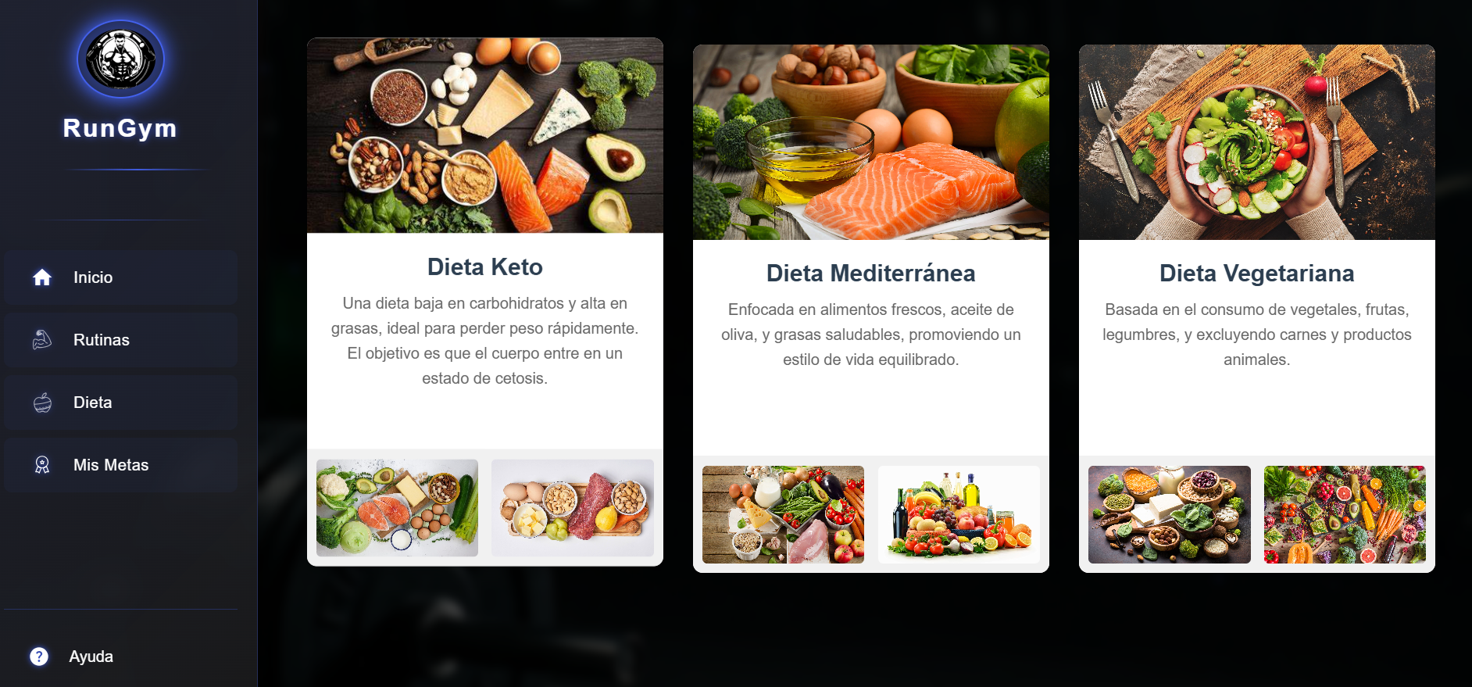 |  | ALTO

 |  |  | DEPENDENCIAS DE PRUEBA | CONDICIONES DE PRUEBA |  |  | CONTROL DE PRUEBAS
 |  |  | Conexión estable a la base de datos de dietas. Carga exitosa de los recursos visuales (imágenes locales o alojadas). Navegación funcional del menú lateral. CSS aplicado correctamente para estructura responsiva. | El usuario debe estar autenticado en la aplicación. La aplicación debe estar en modo visualización (no edición). Debe existir conexión a internet si las imágenes están alojadas en línea. Deben estar cargadas previamente las dietas en el sistema. |  |  | Durante la ejecución de la prueba del módulo Dieta en la aplicación RunGym, se verificaron los siguientes aspectos: Carga del módulo Dieta: Al acceder desde el menú lateral, la vista se desplegó correctamente mostrando las tres dietas disponibles sin errores de carga ni tiempos excesivos de espera. Visualización de imágenes: Cada una de las dietas (Keto, Mediterránea y Vegetariana) presentó su imagen principal y dos imágenes adicionales representativas. Todas se mostraron adecuadamente, sin fallos de renderizado ni enlaces rotos. Descripciones de las dietas: Se validó que los textos explicativos para cada tipo de dieta fueran legibles, completos y coherentes con el contenido visual mostrado. Funcionalidad del menú lateral: Se comprobó que el botón “Dieta” del menú lateral redirige correctamente a esta vista, manteniendo la consistencia del diseño y la navegación. Estabilidad y diseño responsivo: La interfaz se mantuvo estable y con buen diseño tanto en pantallas medianas como grandes, sin distorsión de los elementos visuales. En general, el módulo pasó exitosamente todas las validaciones funcionales y de interfaz durante la prueba.

ID DE PASO | DESCRIPCIÓN DEL PASO | FECHA DE LA PRUEBA | RESULTADOS ESPERADOS | RESULTADOS REALES | APROBAR / REPROBAR | Evidencia de Captura tomada del sistema de información | NOTAS ADICIONALES
1 | Para ingresar a la pagina de Dieta: Al Iniciar sesión el usuario en la pagina de inicio le aparece la opcion de dar click en Dieta. | 06/04/2025 | El Usuario al entrar ala pagina principal le aparece la opcion de darle click ala pagina de dieta. | Al iniciar sesion el usuario en la pagina de incio le aparece la opcion de dar click en Dieta. | Aprobado | Colocar imagen de evidencia
2 | Ingreso a la pagina de Dieta: Cuando el usuario le da click en rutinas lo envia directamente a la pagina de Dieta. | 06/04/2025 | El Usuario al darle click al boton de dieta directamente el aplicativo lo envia a la pagina de Dieta. | Cuando el usuario le da click en dieta lo envia directamente a la pagina de Dieta. | Aprobado
3 | Seleccionar la dieta que desea el usuario : Cuando el usuario ingresa a la pagina de Dieta tiene la opcion de ver y escoger la dieta que desea implementar . | 06/04/2025 | El usuario directamente cuando entre a la pagina de Dieta tiene la opcion de ver la dieta que desea hacer . | Cuando el usuario ingresa a la pagina de Dieta tiene la opcion de ver y escoger la dieta que desea implementar. | Aprobado | 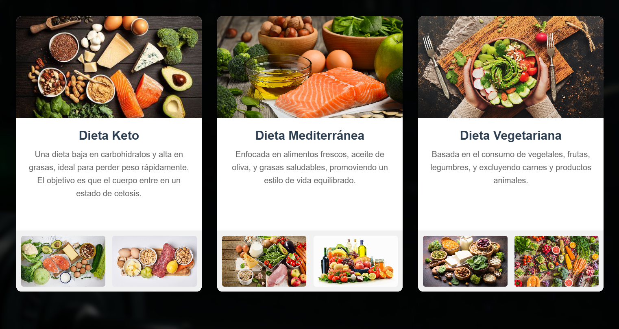
4 | Dieta Keto: Cuando el usuario escoge la dieta keto le aparece sobre que es la dieta keto.Tambien le aparece la dieta que debe hacer durante Desayuno,Almuerzo,Cena y Snack. | 06/04/2025 | El usuario al escoger la dieta keto le aparece la descripcion de la dieta y el paso a paso y con ayuda de un menu para realizar la alimentacion en la dieta correctamente. | Cuando el usuario escoge la dieta keto le aparece sobre que es la dieta keto.Tambien le aparece la dieta que debe hacer durante Desayuno,Almuerzo,Cena y Snack. | Aprobado | 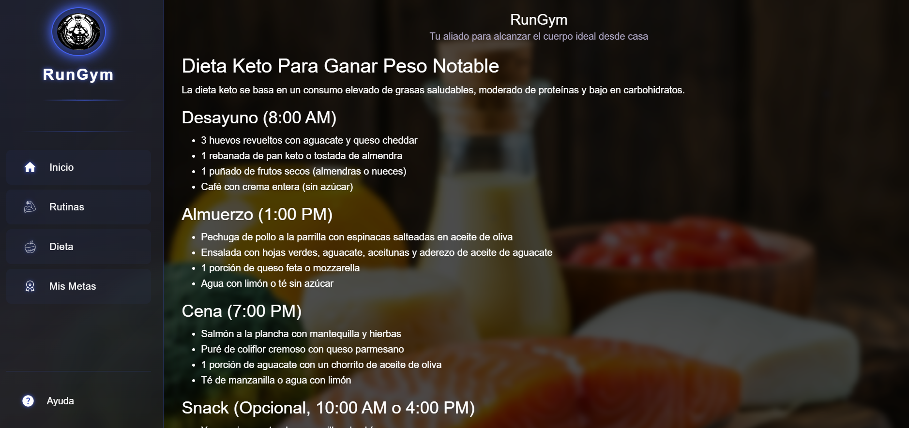
5 | Dieta Mediterranea: Cuando el usuario escoge la dieta Mediterranea le aparece sobre que es la dieta mediterranea.Tambien le aparece la dieta que debe hacer durante Desayuno,Almuerzo,Cena y Snack. | 06/04/2025 | El usuario al escoger la dieta Mediterranea le aparece la descripcion de la dieta y el paso a paso y con ayuda de un menu para realizar la alimentacion en la dieta correctamente. | Cuando el usuario escoge la dieta Mediterranea le aparece sobre que es la dieta mediterranea.Tambien le aparece la dieta que debe hacer durante Desayuno,Almuerzo,Cena y Snack. | Aprobado | 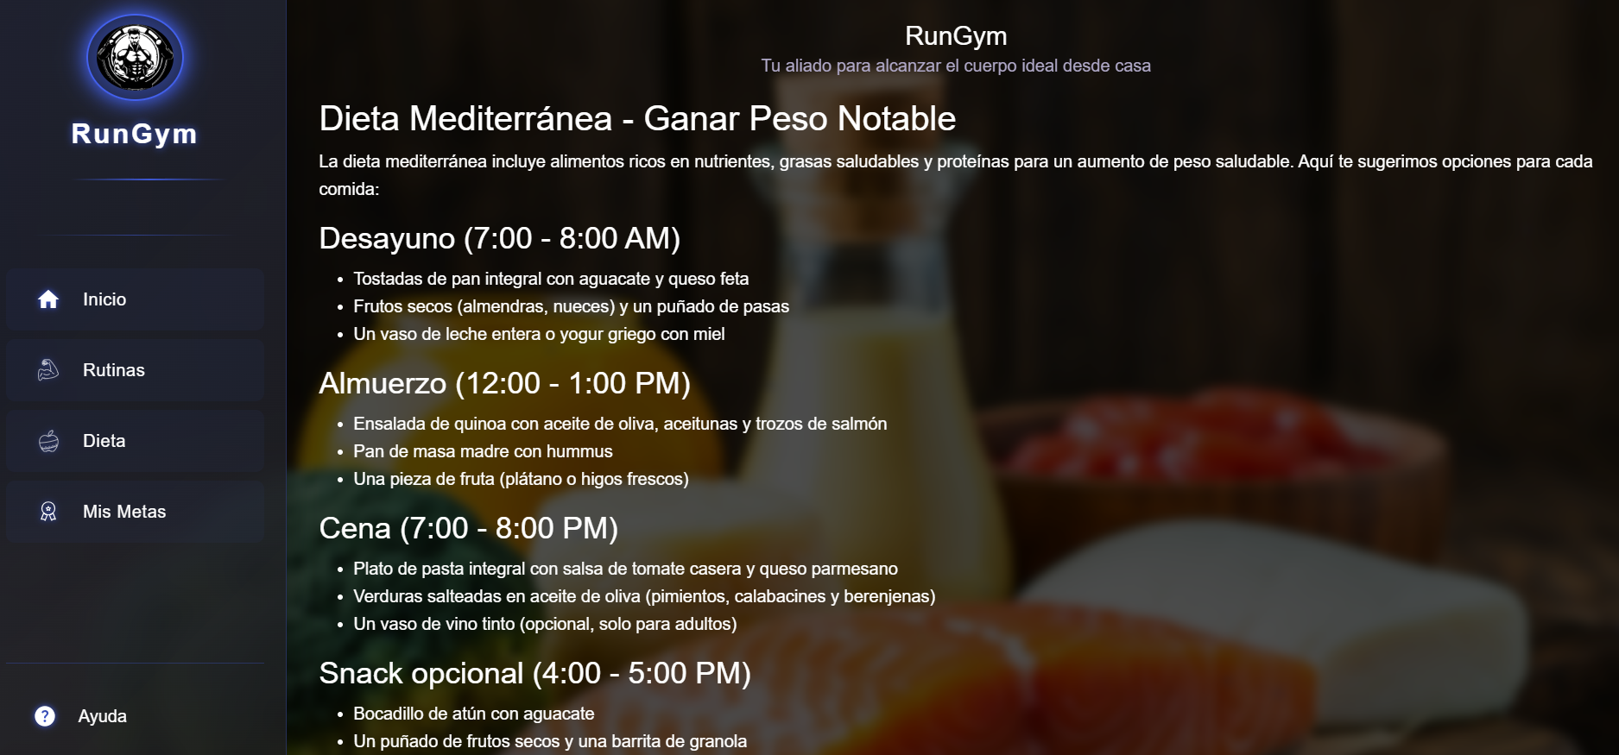
6 | Dieta Vegetariana: Cuando el usuario escoge la dieta Vegetariana le aparece sobre que es la dieta vegetariana.Tambien le aparece la dieta que debe hacer durante Desayuno,Almuerzo,Cena y Snack. | 06/04/2025 | El usuario al escoger la dieta Vegetariana le aparece la descripcion de la dieta y el paso a paso y con ayuda de un menu para realizar la alimentacion en la dieta correctamente. | Cuando el usuario escoge la dieta Vegetariana le aparece sobre que es la dieta vegetariana.Tambien le aparece la dieta que debe hacer durante Desayuno,Almuerzo,Cena y Snack. | Aprobado | 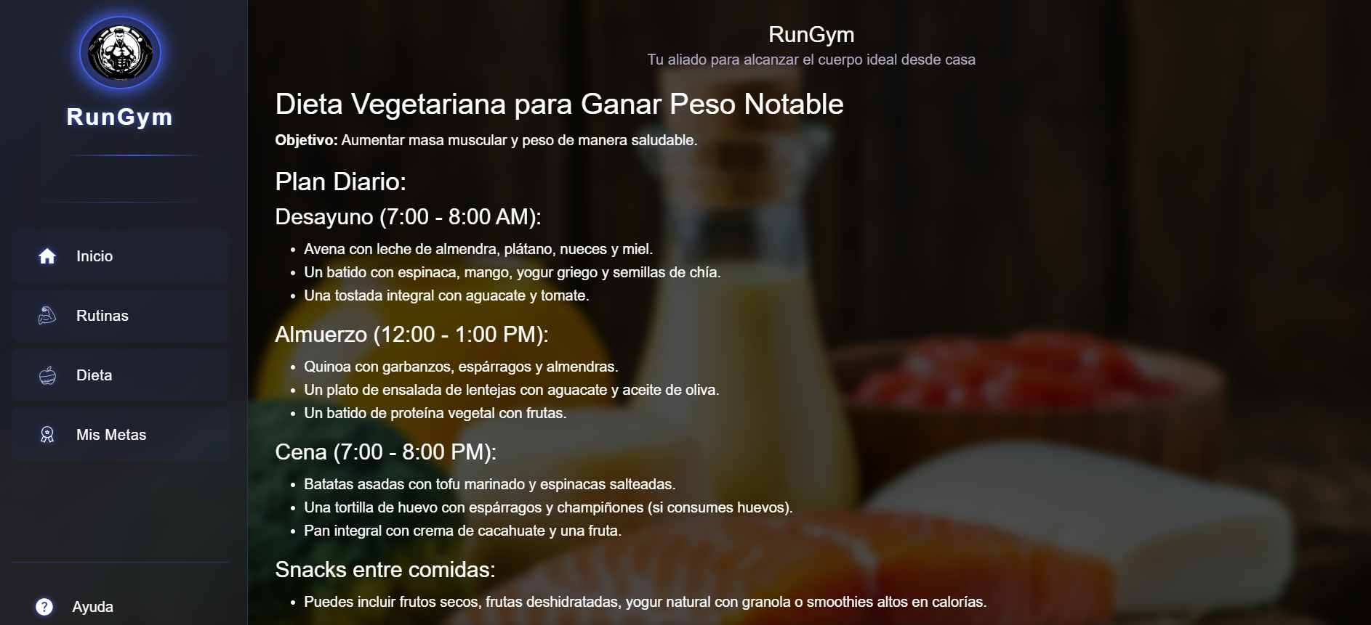

Gestion mis Metas
PLANTILLA DE PLANIFICACIÓN Y EJECUCIÓN DE CASOS DE PRUEBA
 | TÍTULO DE LA PRUEBA | PRIORIDAD | ID DE CASO DE PRUEBA | NÚMERO DE PRUEBA | FECHA DE LA PRUEBA |  |  | CLAVE DE PRIORIDAD
 | Gestion de mis Metas | ALTO | 4 |  |  |  |  | BAJO
 | DESCRIPCIÓN DE LA PRUEBA |  | PRUEBA DISEÑADA POR | PRUEBA EJECUTADA POR | FECHA DE EJECUCIÓN |  |  | MEDIO
 | La prueba tuvo como objetivo verificar el correcto funcionamiento del módulo Mis Metas, en especial el comportamiento cuando el usuario aún no ha creado ninguna meta. Se evaluó la interfaz gráfica, la visualización del mensaje informativo y la funcionalidad del botón para crear una nueva meta. |  | Julian Poveda | Julian Poveda | 06/04/2025 | 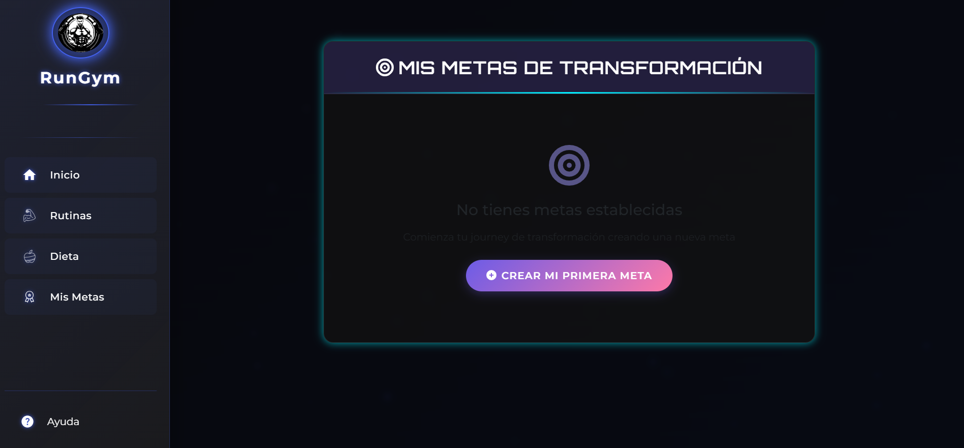 |  | ALTO

 |  |  | DEPENDENCIAS DE PRUEBA | CONDICIONES DE PRUEBA |  |  | CONTROL DE PRUEBAS
 |  |  | Conexión estable a internet (si la aplicación depende de backend). Acceso al sistema RunGym con una cuenta activa. Módulo de navegación lateral operativo (para acceder al botón "Mis Metas"). Funcionalidad del botón para creación de metas implementada (aunque no fue probada la creación como tal en esta fase). | El usuario debe ingresar al módulo con cero metas registradas. La base de datos debe estar vacía en la tabla correspondiente a las metas del usuario. El entorno debe encontrarse en modo visual responsivo para verificar la visibilidad del mensaje y botón. |  |  | Acceso al módulo: El botón “Mis Metas” del menú lateral redirige correctamente a la vista correspondiente, sin errores de carga o navegación. Visualización del mensaje predeterminado: Se mostró el mensaje “No tienes metas establecidas” junto con un texto auxiliar motivacional. Ambos elementos fueron renderizados correctamente. Botón de acción disponible: El botón “Crear mi primera meta” se visualizó correctamente, con estilo atractivo y llamativo. El hover y la interacción inicial respondieron adecuadamente. Diseño visual: La interfaz presentó una estética coherente con el resto de la aplicación. Se utilizó un diseño limpio, con colores que resaltan los elementos importantes como el botón de acción. Prueba de responsividad: La vista se adaptó correctamente en resolución media, sin distorsión o desalineación.

ID DE PASO | DESCRIPCIÓN DEL PASO | FECHA DE LA PRUEBA | RESULTADOS ESPERADOS | RESULTADOS REALES | APROBAR / REPROBAR | Evidencia de Captura tomada del sistema de información | NOTAS ADICIONALES
1 | Para ingresar a la pagina de Mis Metas: Al Iniciar sesión el usuario en la pagina de inicio le aparece la opcion de dar click en Mis Metas. | 06/04/2025 | El Usuario al entrar ala pagina principal le aparece la opcion de darle click ala pagina de mis metas. | Al Iniciar sesión el usuario en la pagina de inicio le aparece la opcion de dar click en Mis Metas. | Aprobado | Colocar imagen de evidencia
2 | Ingreso a la pagina de Mis Metas: Cuando el usuario le da click en mis metas lo envia directamente a la pagina de mis metas. | 06/04/2025 | El Usuario al darle click al boton de Mis Metas directamente el aplicativo lo envia a la pagina de mis metas de transformacion. | Cuando el usuario le da click en mis metas lo envia directamente a la pagina de mis metas. | Aprobado
3 | Seleccionar la meta: Cuando el usuario ingresa a la pagina de Mis Metas le aparece el cuadro de mis metas de transformacion y le aparece el boton de crear mi primera meta. | 06/04/2025 | El usuario directamente cuando entre a la pagina de Mis Metas tiene la opcion de crear la primera meta. | Cuando el usuario ingresa a la pagina de Mis Metas le aparece el cuadro de mis metas de transformacion y le aparece el boton de crear mi primera meta. | Aprobado | 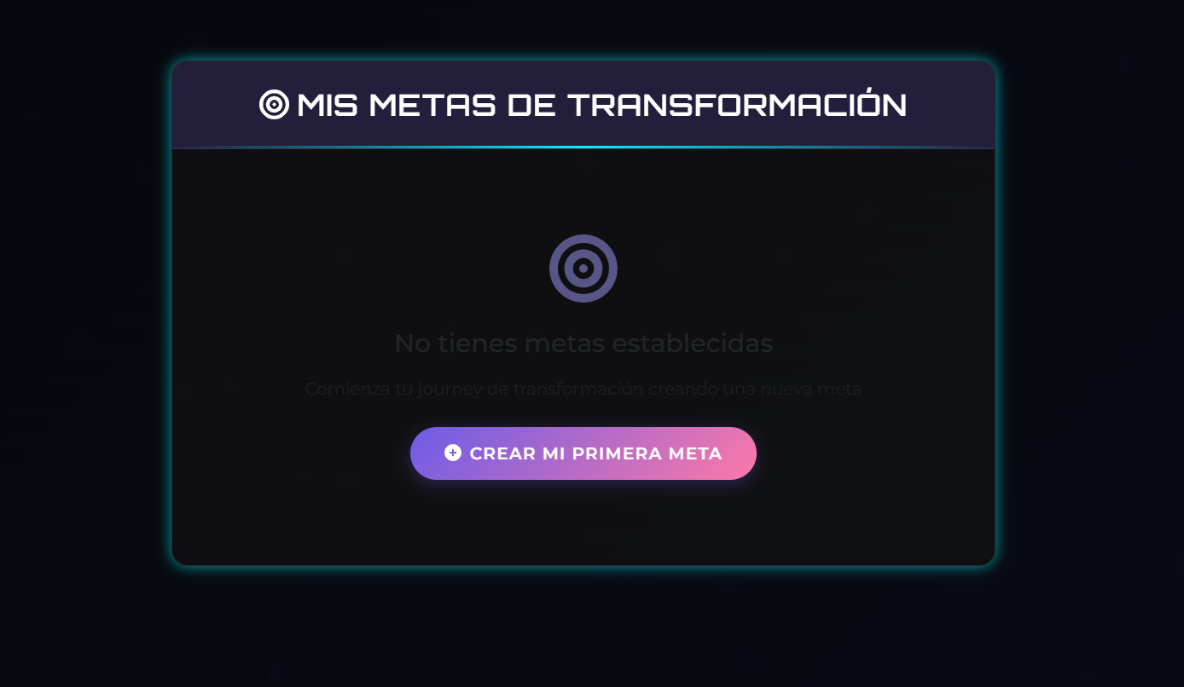
4 | Crear mi primera meta:Cuando el usuario le da click al boton crear mi primera meta lo envia directamente a la pagina de metas y objetivos, el usuario tiene que completar los datos para personalizar la experencia: -Meta Principal-Cuerpo Actual- Cuerpo Deseado-Fecha de tu objetivo-Descripcion . | 06/04/2025 | El usuario al darle click al boton de crear mi primera meta lo direcciona a la pagina de metas y objetivos y debe de llenar datos que pide la tabla. | Cuando el usuario le da click al boton crear mi primera meta lo envia directamente a la pagina de metas y objetivos, el usuario tiene que completar los datos para personalizar la experencia: -Meta Principal-Cuerpo Actual- Cuerpo Deseado-Fecha de tu objetivo-Descripcion . | Aprobado | 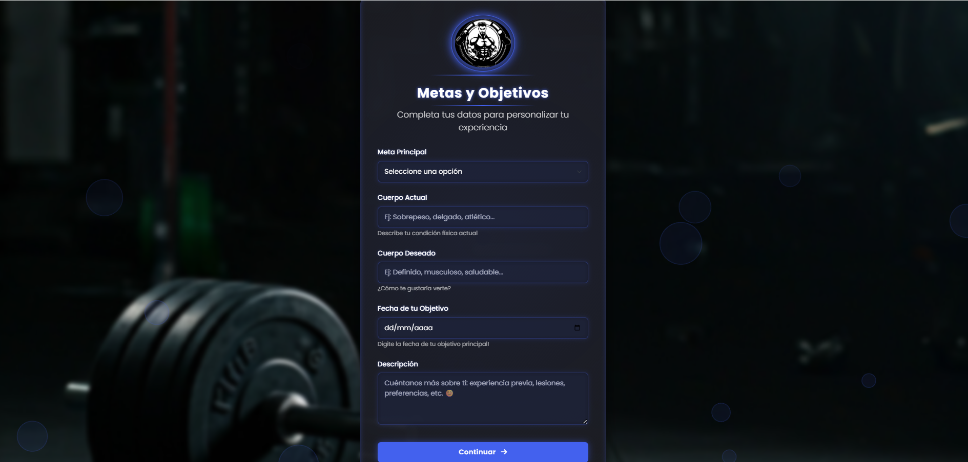
5 | Llenar la tabla de metas y objetivos y darle en el boton continuar: El usuario debe de llenar lo que le pide la tabla en metas y objetivos como perder peso o ganar peso , llenar el cuerpo actual la fecha del objetivo y luego darle al boton continuar. | 06/04/2025 | El usuario en la tabla de metas y objetivos debe de llenar los datos que le pide la tabla para poder llevar un control de la meta. | El usuario debe de llenar lo que le pide la tabla en metas y objetivos como perder peso o ganar peso , llenar el cuerpo actual la fecha del objetivo y luego darle al boton continuar. | Aprobado | 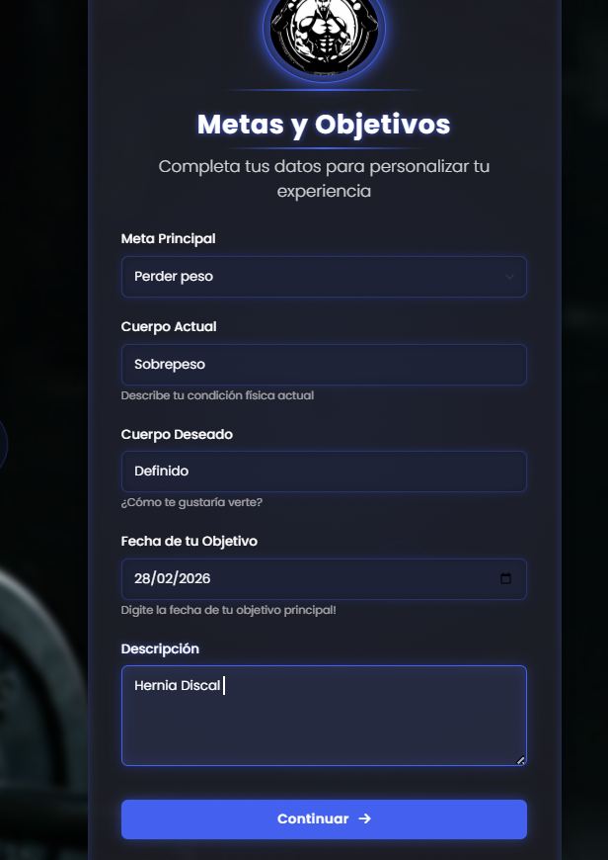
6 | Resultados de la tabla de mis metas y objetivos: El usuario al ingresar los datos que le pedia la tabla al darle click al boton de continuar el aplicativo le crea la tabla con los datos que el usuario ingreso para llevar un control en las metas del usuario los dias restantes el inicio de la meta y objetivo y tiene la opcion de crear nueva meta. | 06/04/2025 | El usuario al momento de llenar los datos que le pidio en la tabla de metas y objetivos y darle click al boton continuar le sale una nueva tabla con los datos que ingreso el usuario y el seguimiento del inicio y el objetivo y la meta principal salga activa. | El usuario al ingresar los datos que le pedia la tabla al darle click al boton de continuar el aplicativo le crea la tabla con los datos que el usuario ingreso para llevar un control en las metas del usuario los dias restantes el inicio de la meta y objetivo y tiene la opcion de crear nueva meta. | Aprobado | 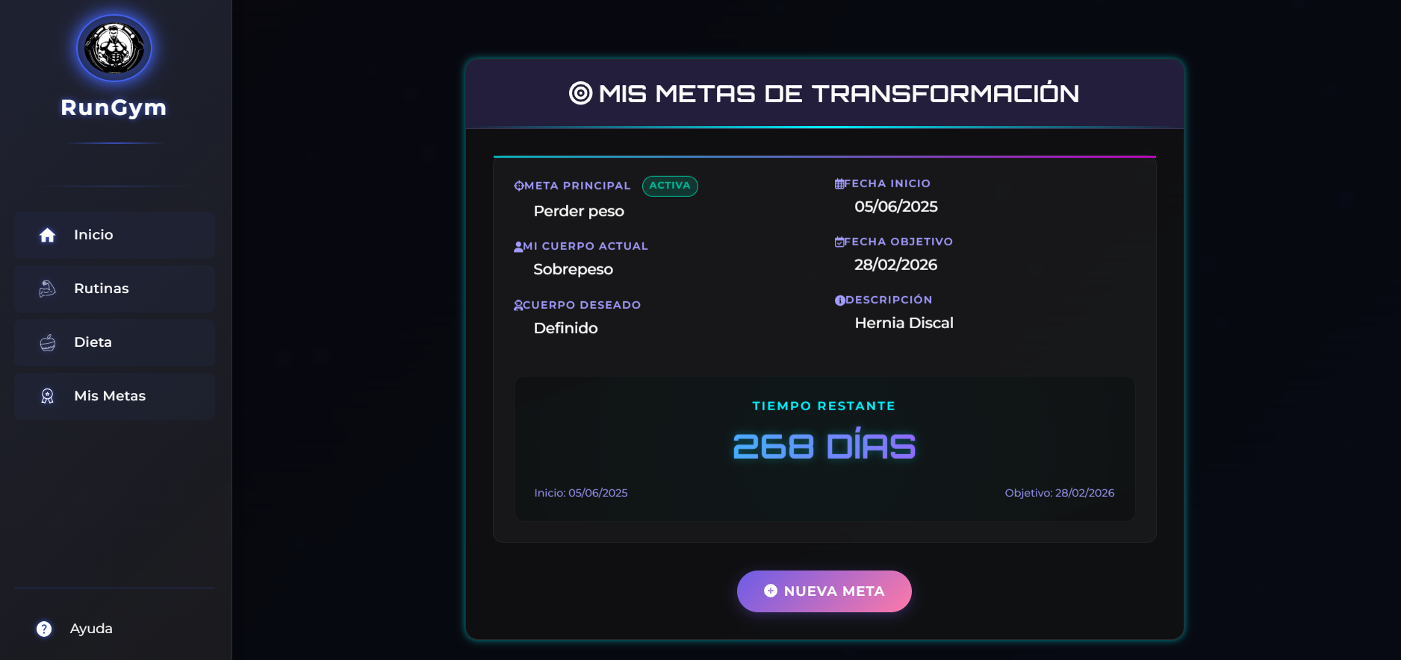

Gestion de Ayuda
PLANTILLA DE PLANIFICACIÓN Y EJECUCIÓN DE CASOS DE PRUEBA
 | TÍTULO DE LA PRUEBA | PRIORIDAD | ID DE CASO DE PRUEBA | NÚMERO DE PRUEBA | FECHA DE LA PRUEBA |  |  | CLAVE DE PRIORIDAD
 | Gestion de Ayuda | ALTO | 5 |  |  |  |  | BAJO
 | DESCRIPCIÓN DE LA PRUEBA |  | PRUEBA DISEÑADA POR | PRUEBA EJECUTADA POR | FECHA DE EJECUCIÓN |  |  | MEDIO
 | Esta prueba consistió en verificar la correcta funcionalidad del módulo Reporta un Error, el cual permite a los usuarios enviar informes sobre fallas o problemas en la aplicación. Se evaluó el diseño del formulario, su funcionalidad básica, campos requeridos y comportamiento del botón “Enviar Reporte”. |  | Julian Poveda | Julian Poveda | 06/04/2025 | 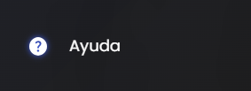 |  | ALTO

 |  |  | DEPENDENCIAS DE PRUEBA | CONDICIONES DE PRUEBA |  |  | CONTROL DE PRUEBAS
 |  |  | Conexión activa a internet para enviar el formulario. Backend configurado para recibir y almacenar los reportes. Interfaz correctamente renderizada en distintos navegadores. Acceso al módulo desde la vista de usuario con sesión iniciada (en caso de requerirse). | Todos los campos del formulario deben estar vacíos al cargar la vista. El campo “Asunto” debe mostrar un valor por defecto (ej. "Error en la aplicación"). El botón “Enviar Reporte” debe estar habilitado sólo si se completan los campos obligatorios. La prueba se realizó sin extensiones del navegador que alteren el comportamiento del formulario. |  |  | Carga del módulo: El formulario se carga correctamente y todos los campos se visualizan sin errores. Campos de entrada: Se verificó que los campos “Nombre Completo”, “Correo”, “Celular”, “Asunto” y “Mensaje” permiten la escritura y muestran los placeholders correctamente. Desplegable de Asunto: Se muestra con opción seleccionada por defecto ("🐛 Error en la aplicación") y es funcional. Botón de envío: El botón “Enviar Reporte” está habilitado tras completar los campos requeridos. Validación de campos: No se detectaron validaciones en tiempo real visibles (ej. campos obligatorios o formato de correo). Estilo y diseño: La interfaz mantiene coherencia con el diseño general de la aplicación (tipografía, colores y botones). Comportamiento esperado: Al enviar el formulario, no se muestra retroalimentación visual de éxito o error (se sugiere añadir una notificación).

ID DE PASO | DESCRIPCIÓN DEL PASO | FECHA DE LA PRUEBA | RESULTADOS ESPERADOS | RESULTADOS REALES | APROBAR / REPROBAR | Evidencia de Captura tomada del sistema de información | NOTAS ADICIONALES
1 | Para ingresar a la pagina de Ayuda: Al Iniciar sesión el usuario en la pagina de inicio le aparece la opcion de dar click en Ayuda. | 06/04/2025 | El Usuario al entrar ala pagina principal le aparece la opcion de darle click ala pagina de Ayuda. | Al Iniciar sesión el usuario en la pagina de inicio le aparece la opcion de dar click en Ayuda. | Aprovado | 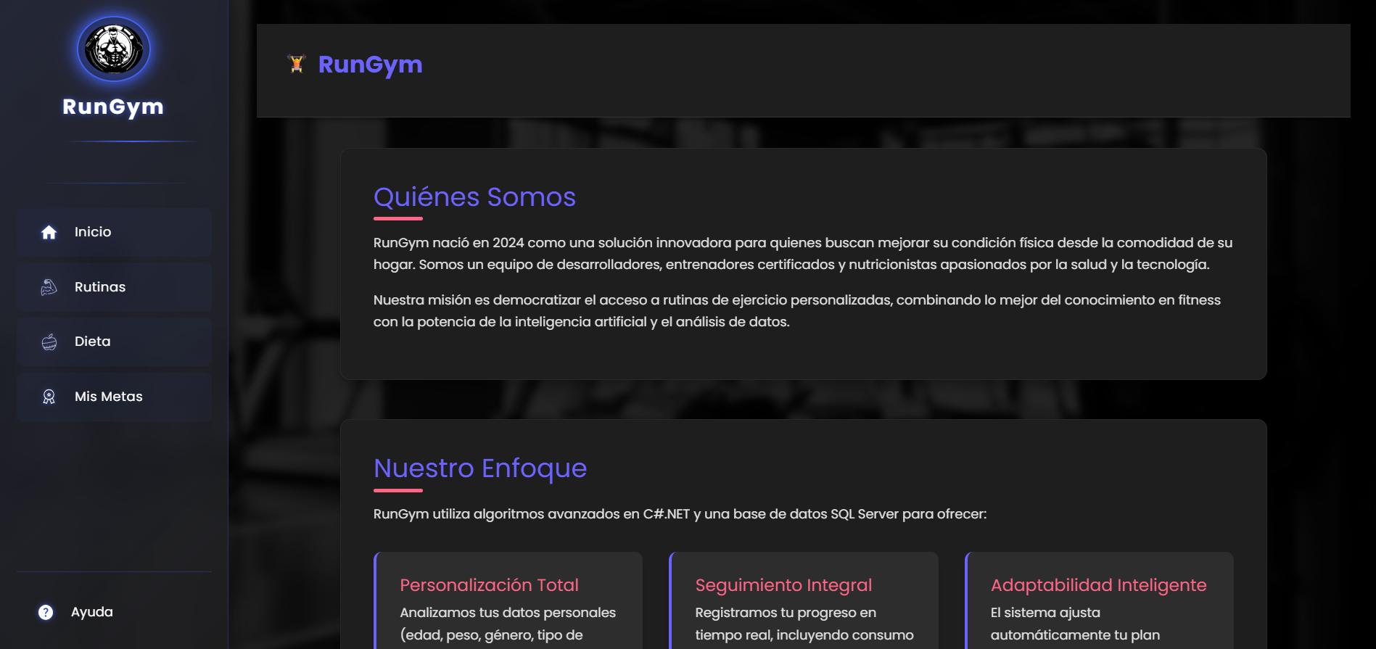 Colocar imagen de evidencia
2 | Ingreso a la pagina de Ayuda: Cuando el usuario le da click en ayuda lo envia directamente a la pagina de Ayuda. | 06/04/2025 | El Usuario al darle click al boton de Ayuda directamente el aplicativo lo envia a la pagina de Ayuda | Cuando el usuario le da click en ayuda lo envia directamente a la pagina de Ayuda. | Aprovado | 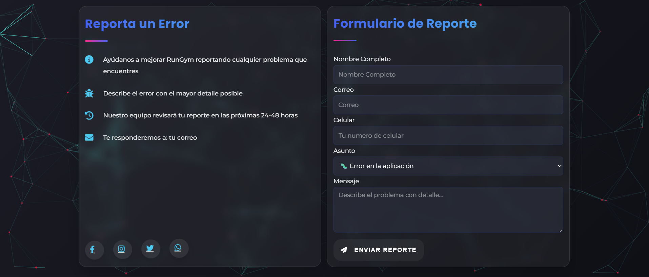
3 | Formulario de reporte: Cuando el usuario ingresa a la pagina de ayuda le aparece un cuadro el cual dice formulario de reporte , hay debe digerenciar unos datos los cuales son nombre completo, correo,celular,asunto,mensaje y un boton de enviar reporte. | 04/06/2025 | El usuario directamente cuando entre a la pagina de Ayuda tiene la opcion de llenar el formulario de reporte y reportar errores para ayudarnos a mejorar RunGym. | Cuando el usuario ingresa a la pagina de ayuda le aparece un cuadro el cual dice formulario de reporte , hay debe digerenciar unos datos los cuales son nombre completo, correo,celular,asunto,mensaje y un boton de enviar reporte. | Aprovado | 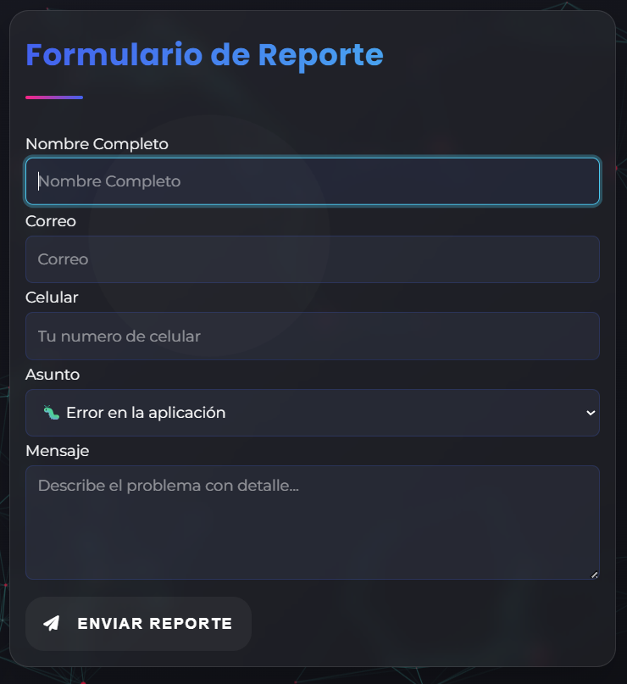
4 | Llenar la tabla de formulario de reporte y darle click al boton enviar reporte: El usuario debe de llenar los datos que le pide la tabla de formulario y reporte darle al boton continuar. | 06/04/2025 | El usuario en la tabla de formulario de reporte debe de llenar los datos que le pide la tabla para poder llevar un control de los reportes. | El usuario debe de llenar los datos que le pide la tabla de formulario y reporte darle al boton continuar. | Aprovado | 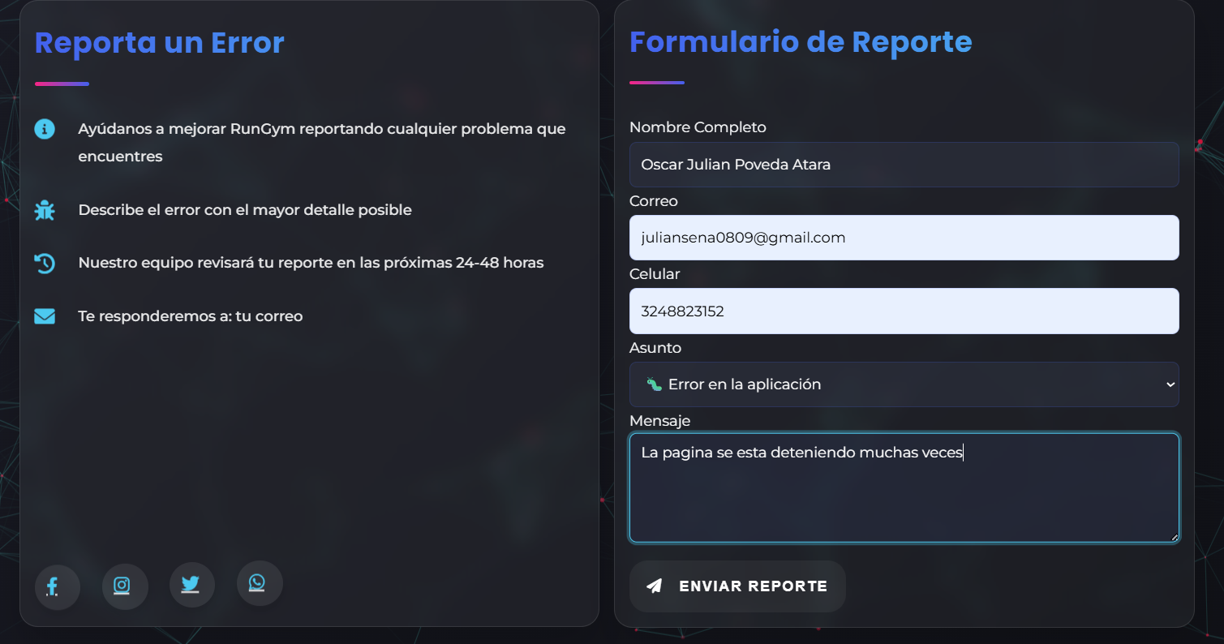
5 | Notificacion de reporte enviado: El usuario al momento de llenar el formulario de reporte con los datos requeridos le da click al boton de enviar reporte inmediatamente aparaece la notificacion de reporte enviado. | 06/04/2025 | El usuario llenando el formulario de reporte con los datos que pide la tabla el aplicativo envia ese reporte para que nosotros los administradores revisemos lo mas pronto el reporte y solucionarlo. | El usuario al momento de llenar el formulario de reporte con los datos requeridos le da click al boton de enviar reporte inmediatamente aparaece la notificacion de reporte enviado. | Aprovado | 